VACUNA
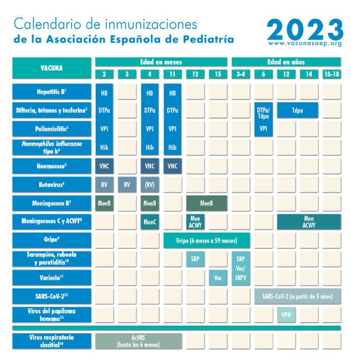
 | VACUNA 2023 | DOSIS | FECHA | OBSERVACION
NIÑOS | HBV | 1°- 2 meses
 |  | 2°-4 meses
 |  | 3ª- 11 meses
 | DIFTERIA TETANO TOSFERINA | 1ª D- 2 meses
 |  | 2ª D- 4 meses
 |  | 3ª D- 11 meses
 |  | 1ª R- 6 años (DTPa/Tdpa)
 |  | 2ª R- 12-14 años ( Tdpa)
 | POLIOMIELITIS | 1ª D- 2 meses
 |  | 2ª D- 4 meses
 |  | 3ª D- 11 meses
 |  | 1ª R- 6 años (DTPa/Tdpa)
 | HAEMOPHILUS INFLUENZA TIPO "b" | 1ª D- 2 meses
 |  | 2ª D- 4 meses
 |  | 3ª D- 11 meses
 | NEUMOCOCO | 1ª D- 2 meses
 |  | 2ª D- 4 meses
 |  | 3ª D- 11 meses
 | ROTAVIRUS | 1ª D- 2 meses
 |  | 2ª D- 3 meses
 |  | 3ª D- 4 meses
 | MENINGOCOCO B | 1ª D- 2 meses
 |  | 2ª D- 4 meses
 |  | 3ª D- 12-15 meses
 | MENINGOCOCO C y ACW1 | 1ª D- 4 meses
 |  | 3ª D- 12 meses
 |  | R- 12-18 AÑOS
 | GRIPE | desde 11 meses a 4 años)
 | SARAMPION RUBEOLA PAROTIDITIS | 1ª D- 12 meses
 |  | R- 3-4 años
 | VARICELA | 1ª D- 15 meses
 |  | R- 3-4 años
 | SARS-CoV-2 | 1ª D- a partir 5 años
 | HPV | DOSIS: 12 años.
 | VIRUS RESPIRATORIO SINCITIAL | DOSIS. hasta los 6 meses.
ADULTOS | HBV adulto | 1°-0
 |  | 2°-1 mes
 |  | 3°-6 meses |  | hacer serologia anti-HBs AG. Si negativo-revacunar.
 | ANTINEUMOCOCCICA mayores 65 años inmumnosuprimidos | 1°-0 (VCN 13 Valente)
 |  | 2°-2m (VPN 23 Valente)
 |  | 3°- 5 años (VPN 23)
 | INFLUENZA | ANUAL
 | TRIPLE VIRAL con Rcto CD4 ≥ 200 | 1°-0
 |  | 2°-1 mes
 | HPV H y M 15-26 años. 0.5ml IM. | 1°-0 |  | previene verrugas genitales (HPV 6-11) previene ca. Cuello (16-18)
 |  | 2°-2 meses
 |  | 3°-6 meses
 | VARICELA con Rcto CD4 ≥ 200 | 1°- 0
 |  | 2°-1 mes
 | SARS-CoV-2 | 1ª D.

HORMONAS. FEMENINAS
 |  | OPTIMO | DEFICIENCIA | REFERENCIA | INTERPRETACION
PRE- MENOSPAUSIA
LH | DIA 13-14 OVULACION | 71 UI/L | 0-35 | 24-105 IU/L (mIU/ML) | ESTIMULA OVULACION PRODUCCION PROGESTERONA
 | 7°- 21 DIA | 2024-04-02 | 0-1 O > 12 | 0,2-12 IU/L (mIU/ML)
FHS | CUALQUIER DIA | 2024-05-03 | > 20 | 2-13 IU/L (mIU/ML) | ESTIMULA PRODUCCION E2 (ESTRADIOL) ELEVA EN LA PERIMENOPAUSIA
ESTRADIOL (E2) | 7° DIA | 65-90 | 0-40 | 20-100 pg/ ml | FASE FOLICULAR
 |  | 240- 330 | 0-147 | 73-367 pmol/l
 | 13° DIA | 650 | 0-300 | 200-800 PG/ ML | EL PICO E2 PRECEDE AL PICO OVULACION LH
 |  | 2400 | 0-1100 | 730-2930 pmol/l
 | 21° DIA | 150 | 0-100 | 100-210 pg/ml | FASE LUTEA
 |  | 550 | 0-370 | 370-770 pmol/l
ESTRONA (E1) | 21° DIA | 130 | 0-60 | 40-200 pg/ml | E1 > E2 = >SIGNO DE PICO O MENOPAUSIA
 |  | 480 | 0-220 | 150-740 pmol/l
PROGESTERONA (P4) | 21° DIA | 13-23 | 0-10 | 3-27 ng/ml | FASE LUTEA
 |  | 41-73 | 0-32 | 10-86 nmol/l

PROLACTINA | CUALQUIER DIA | 5-19 | > 30 | 1-24 ng/ml | INHIBE LA PRODUCCION DE HORMONAS SEXUALES

SHBG |  | 6.1 | 0-5,2 O > 8,5 | 3,9-7,7 mg/l | NIVEL BAJO: DEFICIT T3 O E2. NIVEL ALTO: ANDROGENOS, MALNUTRICION
 |  | 65 | 0-55 o > 90 | 41-79 pmol/l
CBG (TRANSCORTINA) | CUALQUIER DIA | 30 | > 40 | 20-50 mg/l | CBG. PROTEINA QUE TRANSPORTADORA P4. CORTISOL, ALTOSTERONA

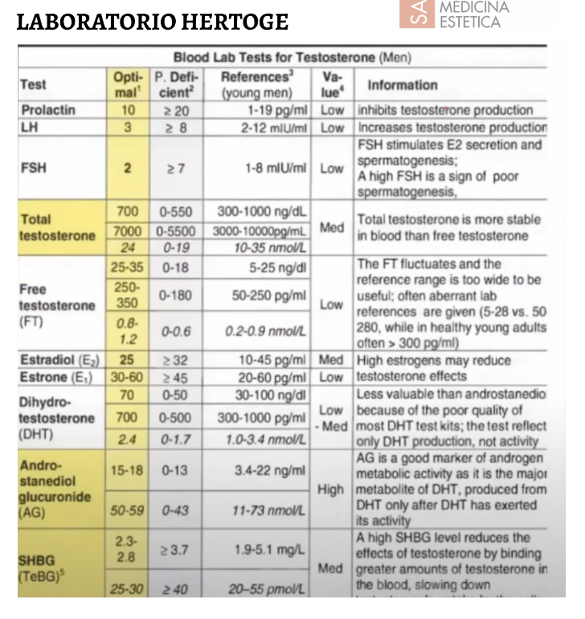
MENOSPAUSIA ( SIN TRH)
LH |  | 3 | > 8 | 2-12 mIU/ML | INCREMENTA PRODUCCION T.

TESTOSTERONA T |  | 35 | 0-25 | 10-50 ng/ml | SU NIVEL SERICO ES MAS ESTABLE QUE LA TEST. LIBRE
 |  | 350 | 0-250 | 100 -500 pg/m
 |  | 2024-02-01 | 0 - 0,09 | 0,3 - 1,7 nmol/l
TESTOSTERONA LIBRE |  | 8 | 0- 5 | 2-15 pg/ ml | FLUCTUANTE
 |  | 28 | 0 -17 | 7-52 pmol/l
DEHIDROTESTOSTERONA (DHT) |  | 250 | 0-180 | 80 -350 pg/ ml | Menos valioso que el ADNROSTENIDIOL, ya que la DHT no refleja la actividad de los androgenos. Tiene un nivel 10 veces mas bajo que la T
 |  | 860 | 0-619 | 275- 1204 PGMOL/L
ANDROSTENIDIONA |  | 2.5 | 0-2 | 1-3,5 ng/ml | Sustratto de produccion T.
ANDROSTENEDIOL GLUCURONICO (AG) |  | 3-3,9 | 0-2 | 0,1-6 ng/ml | principal metabolito de DHT, refelja la actividad metabolica de los androgenos.
 |  | 10-23 | 0-7 | 0,3-20 nmol/L
DHEA- SULFATAO |  | 280 | 0-200 | 80-480 ung/dl | SUSTRATO PRINCIPAL PARA PRODUCCION DE TESTOSTERONA EN MUJERES
 |  | 2800 | 0-2000 | 800-4800 ng/ml
 |  | 9.7 | 0-6,9 | 2,8-16,6 umol/l
SHBG |  | 6.1 | 0-5,2 O > 8,5 | 3,9-7,7 mg/l | Un nivel ALTO se une, excesivamente a los androgenos, lo que reduce la captacion de T. por las celulas dianas
 |  | 65 | 0-55 o > 90 | 41-79 pmol/l
ESTRADIOL (E2) |  | 90 | 0-60 | 30-120 pg/ml (fase folicular) | nivel bajo E2 puede ser un signo de niveles bajos de T. (el precursor de E2). El exceso T (por actividad progestiva de T) Niveles altos de E2, puede reducir efecto de T.
 |  | 150 | 0-120 o > 220 | 100-250 pg/ ml (fase lutea)

PREGNENOLONA | 8 AM | 13-15 | 0-8 | 4-17 pg/ml
 |  | 40-47 | 0-25 | 12-53 pmol/l
PREGNENOLONA SULFATO | 9 AM | 90- 100 | 0-70 | 40- 120 ng/ml
 |  | 285-315 | 0-220 | 125-380 nmol/l

DHEA OTROS ANDROGENOS ADRENALES ( SIN TRH)
DHEA | HOMBRE | 9 | 0-6 | 1,8-12,5 ng/ml | +/- 500 menor del valor de DHEA-S. Fluctuante. baja sensibilidad
 | MUJERES | 7 | 0-4 | 1,3-9,8 ng/ml
DHEA- SULFATAO | HOMBRES | 400 | 0-300 | 200-610 ug/dl | DHEA, NIVEL EN SANGRE MAS ESTABLE QUE DHEA- S
 |  | 4000 | 0-3000 | 2000-6100 ng/ml
 |  | 14 | 0-10 | 0,7-21,2 umol/l
 | MUJERES | 280 | 0-200 | 80-480 ung/dl
 |  | 2800 | 0-2000 | 800-4800 ng/ml
 |  | 9.7 | 0-6,9 | 2,8-16,6 umol/l
METABOLITOS DERIVADOS DE DHEA

ANDROSTENIDIONA | HOMBRES | 1.3 | 0-0,9 | 0,5-1,5 ng/ml | METABOLITO INTERMEDIO ENTRE DHEA Y TESTOSTERONA. PUEDE CAUSAR HISURTISMO.
 | MUJERES | 2.5 | 0-2 | 1-3,5 ng/ml
ANDROSTENEDIOL GLUCURONICO (AG) | HOMBRES | 15-18 | 0-13 | 3,4-22 ng/ml | EL PRINCIPAL METABOLITITO DE DHT, lo proporciona DHEA, en el 90% de las muejeres. y el 30-50% en los hombres , proviene del nivel de androstenodiol.
 |  | 50-59 | 0-13 | 11-73 nmol/l
 | MUJERES | 3-3,9 | 0-2 | 0,1-6 ng/ml
 |  | 10-23 | 0-7 | 0,3-20 nmol/L

MENOSPAUSIA ( CON TRH)
LH |  | 15-30 | > 35 | 15 -62 IU/L (mlUIml) | LH MAYRO FSH MAOYR 40 VECES EN MENOPAUSIA

FHH |  | 20-50 | > 60 | 28- 138 IU/L mlIU ml | FHS 28 VECES MAYOR EN MENOPAUSIA
ESTRADIOL (E2) |  | 80-150 | 0-70 | 0,35 pg/ml
 |  | 295- 550 | 0-255 | 0-130 pmol/l
ESTRONA (E1) |  | 80-130 | 0-60 | 10-60 pg/ml | E1 MAYOR E2, Signo de perimenopausia o MENOPAUSIA.
 |  | 295-480 | 0-220 | 37-220 pmol/l
PROGESTERONA |  | 1,5-8 | 0-1,2 | 0-1 pg/ ml
 |  | 4,8-25 | 0-3,8 | 0-3,2 nmol/L

PRE- Y POST- MENOSPAUSIA (mujeres con terapia de remplazo hormonal- TRH)
PROLACTINA | CUALQUIER DIA | 5-19 | > 30 | 1-24 ng/ml | INHIBE LA PRODUCCION DE HORMONAS SEXUALES

SHBG |  | 6.1 | 0-5,2 O > 8,5 | 3,9-7,7 mg/l | NIVEL BAJO: DEFICIT T3 O E2. NIVEL ALTO: ANDROGENOS, MALNUTRICION
 |  | 65 | 0-55 o > 90 | 41-79 pmol/l
CBG (TRANSCORTINA) | CUALQUIER DIA | 30 | > 40 | 20-50 mg/l | CBG. PROTEINA QUE TRANSPORTADORA P4. CORTISOL, ALTOSTERONA

PREGNENOLONA | 8 AM SANGRE | 13-15 | 0-8 | 4-17 pg/ml
 |  | 40-47 | 0-25 | 12-53 pmol/l
PREGNENOLONA SULFATO | 8 A.M. SANGRE | 90-100 | 0-70 | 40-120 ng/ml
 |  | 285-315 | 0-220 | 125-380 nmol/l

